Extra Cooking Tool&Transformer
Extra Cooking Device&Transformer Application (ex. Induction, Sous-vide machine, Mixer or extra cooking tool) 추가 요리 기기&변압기 신청서 (ex. 인덕션, 수비드 기계, 믹서기 등)

No | 1. Participant's name 참가자명 | 2. Organization 소속 | 3. Device name 기계명 | 4. Amount of electricity of Cooking device 요리 기기 전력량 | 5. Transformer need 변압기 필요 여부 | **For example photo 예시 사진 ** Please check the power consumption on the back of the cooking device. In Korea, the standard voltage is 220V. 전력량 확인을 위해 요리 기계 뒷면을 확인하세요. 한국에서는 220V를 사용합니다.
Example | Jane | Seoul Food Academy | Induction | 2kW | X
Example | Jane | Seoul Food Academy | Pasta maker | 1,2kW | X
Example | Jane | Seoul Food Academy | Hand Blender | 100W | O
1
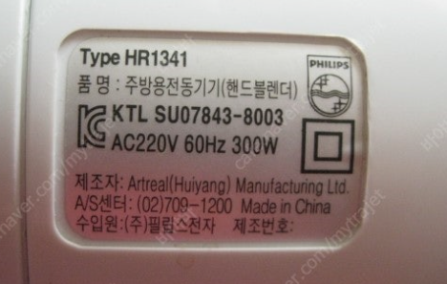
2
3
4
5
6
7
8
9
10

